BUG REPORT
BUG REPORT 1: SAI GIÁ TRỊ MẶC ĐỊNH THANH GHI BIR
Theo spec thì thanh ghi BIR (0xC) có giá trị mặc định là 0x01

Nhưng scoreboard và dạng sóng ghi nhận khi đọc giá trị mặc định của thanh ghi BIR (0xC) là 0x00

Sau khi reset, khi pwrite = 0 (ở chế độ đọc), và đồng thời penable và pready bằng 0 thì ghi nhận giá trị thanh ghi BIR (0xC) prdata = 0x0.

Truy code RTL thì thấy lỗi ở dòng 153 file APB_REGISTER, lỗi gán giá trị mặc định bit DecErrEn <= 0

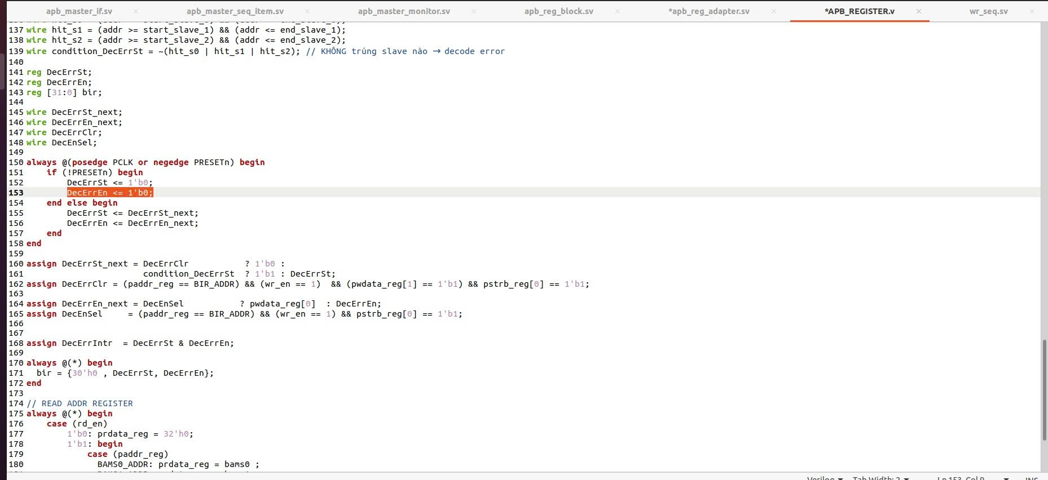

Cần sửa lại giá trị mặc định bit DecErrEn <= 1.
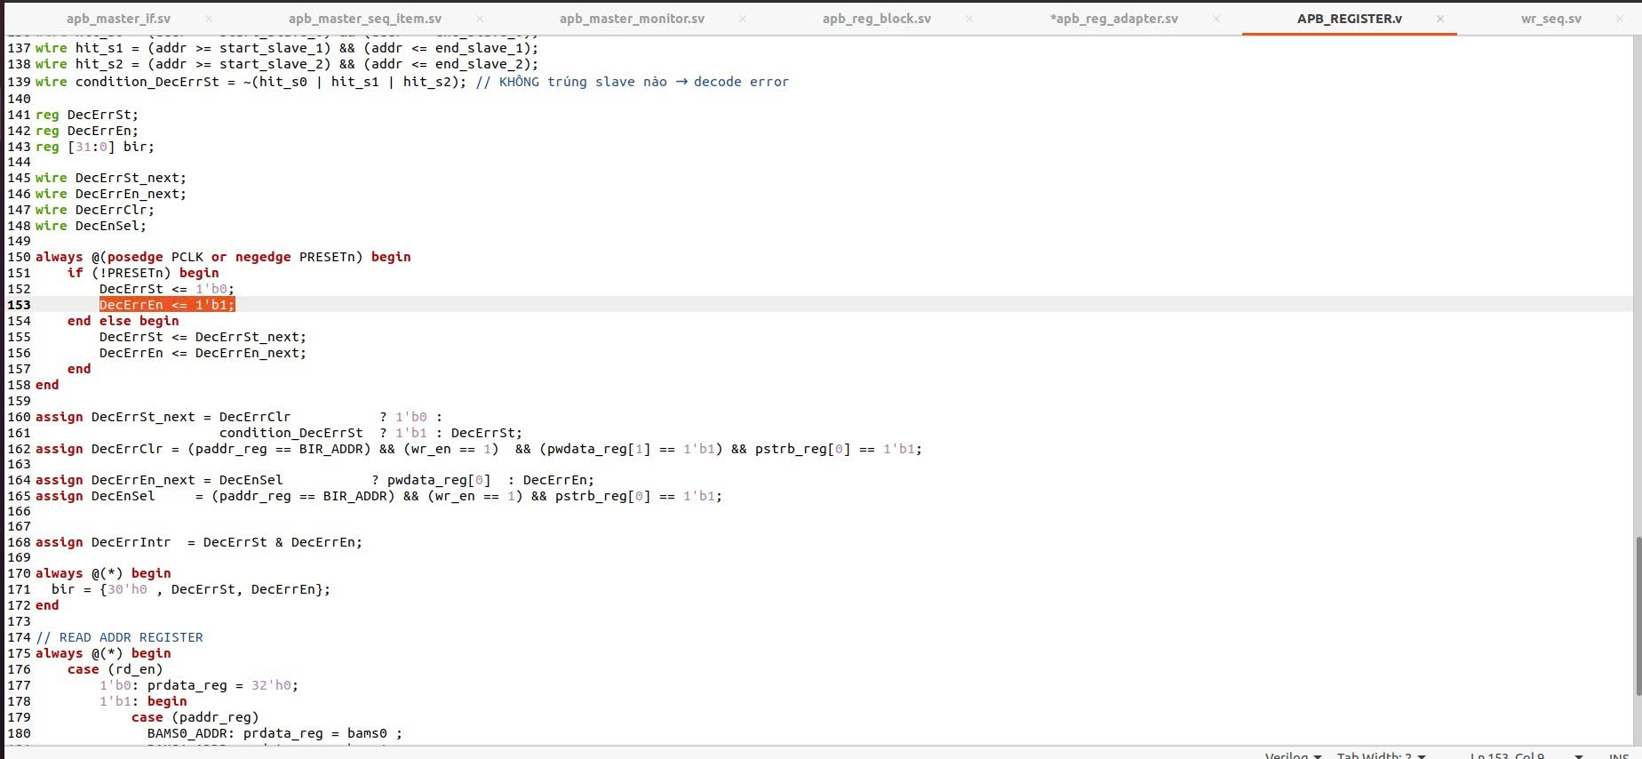

BUG REPORT 2: Không thể write vào bit [1:0] thanh ghi BAMS1 (0X04)

Theo spec thì bit [1:0] của thanh ghi BAMS1 (0X04) có thể RW.

Nhưng scoreboard khi nhận kết quả không thể write vào bit [1:0] của BAMS1 (0X04), thanh ghi luôn giữ giá trị mặc định 2 bit [1:0] là 0x2

Dạng sóng cũng ghi nhận tại thanh ghi BAMS1 (0x04) khi write 2 bit 00 vào bit[1:0] thì khi đọc lại vẫn giữ giá trị 10 (0x2), và khi write 2 bit 11 vào bit[1:0] thì khi đọc vẫn giữ giá trị 10 (0x2)

Truy code RTL thì thấy lỗi dòng 106 file APB Register, lỗi khi gán paddr_reg == BAMS2_ADDR. Cần sửa lại paddr_reg == BAMS1_ADDR
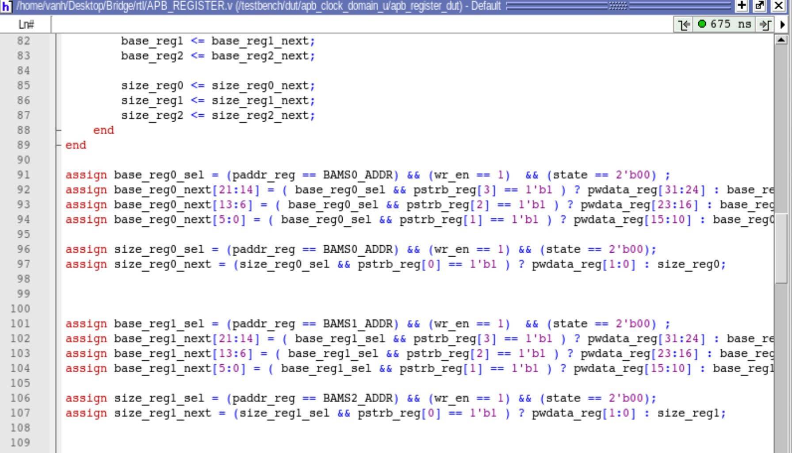

BUG REPORT 3: BRESP bên phía AXI DOMAIN không phản hồi

bug xảy ra khi viết tc24_psel0_fixed_wr_err
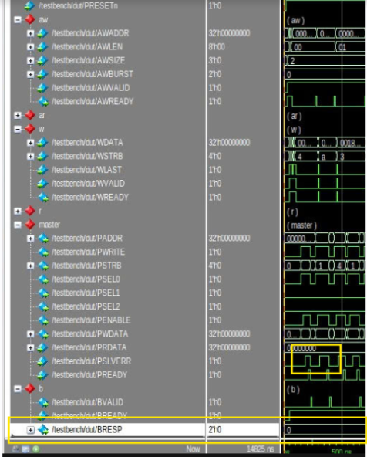

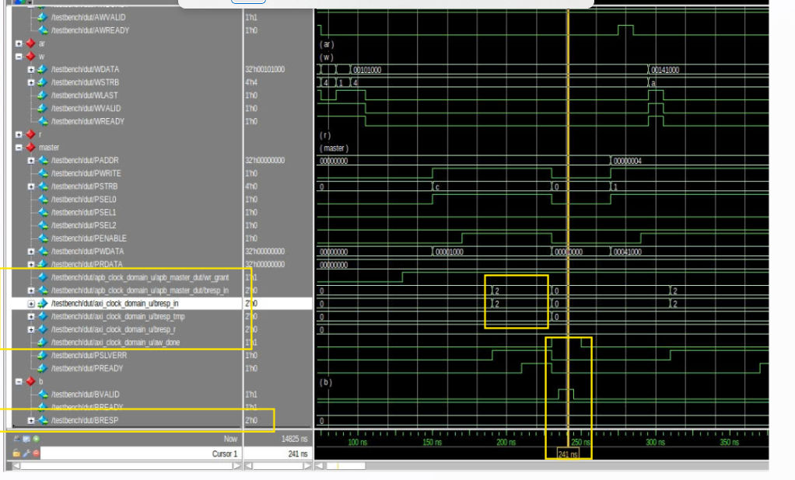
Khi phía APB Master nhận được PSLVERR nhưng BRESP lại hoàn toàn không có phản hồi gì => đây là bug RTL

Tracing code thì ta thấy bị lệch timing nên chỉ cần điều chỉnh lại TIming là BRESP sẽ hoạt động bình thường
Code trước khi sửa: do bresp_in chưa đồng bộ được vì bresp_in đang lên cùng lúc với PSLVERR => cần phải delay đồng bộ qua phía axi domain
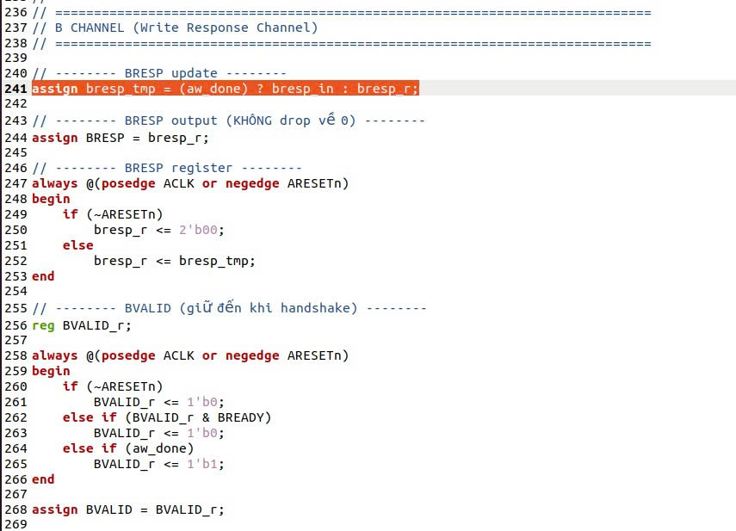

Code sau khi sửa:
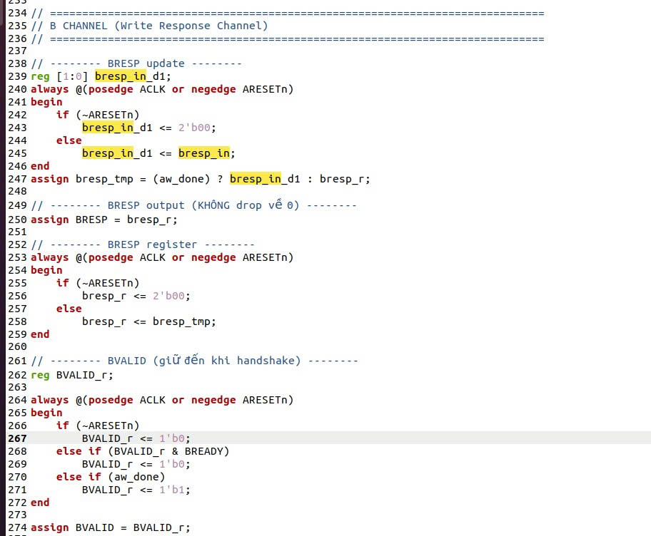

BUG REPORT 4: Lỗi AXI Read Handshake gây sai RLAST và mismatch dữ liệu

Trong quá trình kiểm tra giao dịch đọc của AXI-to-APB Bridge, log mô phỏng báo lỗi giá trị kênh R thay đổi khi RVALID=1 và RREADY=0.
Đồng thời, scoreboard cũng báo mismatch giữa dữ liệu expected và actual.

Lỗi xuất hiện trong trường hợp RVALID và RREADY cùng được giữ ở mức 1 trong nhiều hơn một chu kỳ clock. Khi đó, mỗi chu kỳ có RVALID && RREADY đều được xem là một read beat hợp lệ theo AXI protocol.
Tuy nhiên, dữ liệu RDATA hoặc tín hiệu RLAST không được cập nhật/capture đúng theo từng beat, dẫn đến việc monitor hoặc scoreboard ghi nhận sai transaction.

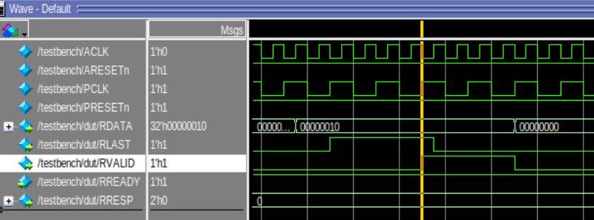

Cần sửa lại file AXI_CLOCK_DOMAIN.sv

